임직원 인증
임직원 인증 (IT_PTO_09_01)

작성자 | 작성일 | 수행자 | 수행일
김은별 | 2025.05.07 | 강민지 | 2025.05.12

테스트 대상 상세 (시나리오별 세부단계)
임직원 인증 > 이메일인증, 인증완료 > 메인화면 임직원 당근마켓 메뉴 노출확인
테스트 시나리오 목적 :
팬타온 임직원 인증
가정 및 필요사항 :

시나리오 항목 CODE | 시나리오 화면경로 및 페이지 | 테스트 항목 | 테스트 사전 정보 및 입력 | 테스트 케이스 기대결과 | 실제결과 | 구분 또는 실패 여부
IT_PTO_09_01_01 | 팬타온 > footer 메뉴 > 임직원 인증 | 임직원 메일 인증 | • 팬타온 로그인 • 임직원 인증 팝업창 | • 팬택 이메일 입력 후 인증코드 발송 | 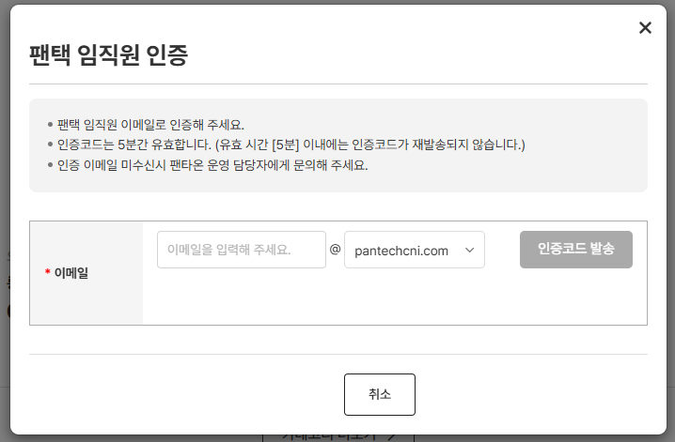 • OK
IT_PTO_09_01_02 |  |  | • 입력한 이메일로 인증코드 수신 | • 인증코드 확인 • 5분 내로 인증코드 입력하여 인증 | 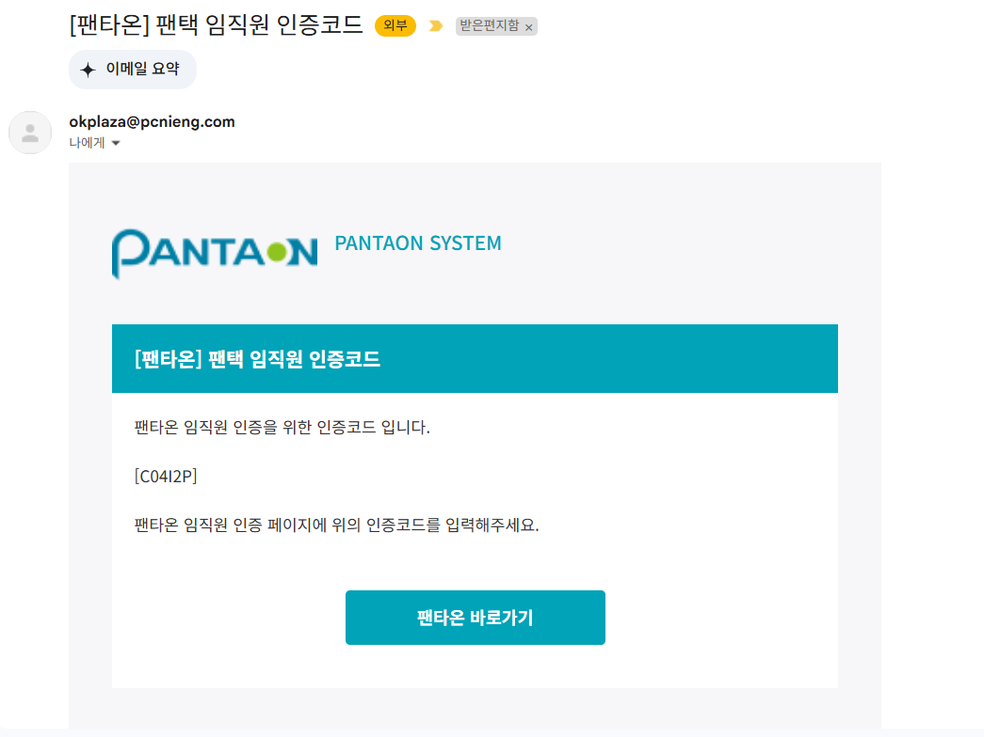 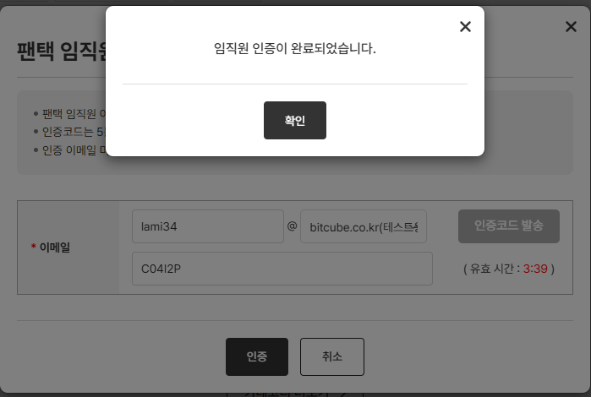 • OK • OK
IT_PTO_09_01_03 | 팬타온 > 메인화면 | 임직원마켓 메뉴 노출 | • 임직원마켓 | • 임직원마켓 메뉴가 노출되는지 확인 | • OK

게시물 등록 댓글입력
게시물 등록/댓글입력 (IT_PTO_09_02)

작성자 | 작성일 | 수행자 | 수행일
김은별 | 2025.05.07 | 강민지 | 2025.05.12

테스트 대상 상세 (시나리오별 세부단계)
등록하기 > 내용작성 > 등록완료 > 게시물 확인 > 게시물상세 > 댓글등록 > 등록완료 > 댓글확인
테스트 시나리오 목적 :
팬타온 임직원마켓 게시글과 댓글을 작성한다.
가정 및 필요사항 :

시나리오 항목 CODE | 시나리오 화면경로 및 페이지 | 테스트 항목 | 테스트 사전 정보 및 입력 | 테스트 케이스 기대결과 | 실제결과 | 구분 또는 실패 여부
IT_PTO_09_02_01 | 팬타온 >임직원 마켓 | 임직원 당근마켓 | • 게시글 작성 후 등록 - 제목, 내용, 첨부파일 | • 임직원마켓 메뉴 이동하여 게시글 등록하기 | 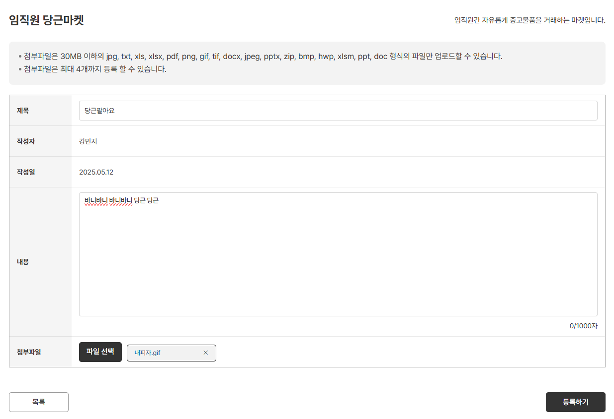 • OK
IT_PTO_09_02_02 |  |  | • 게시글 등록 확인 | • 게시글 리스트에서 등록 완료 확인 | • OK
IT_PTO_09_02_03 |  |  | • 게시글 댓글 등록 | • 게시물 상세 확인, 하단 댓글 입력 | 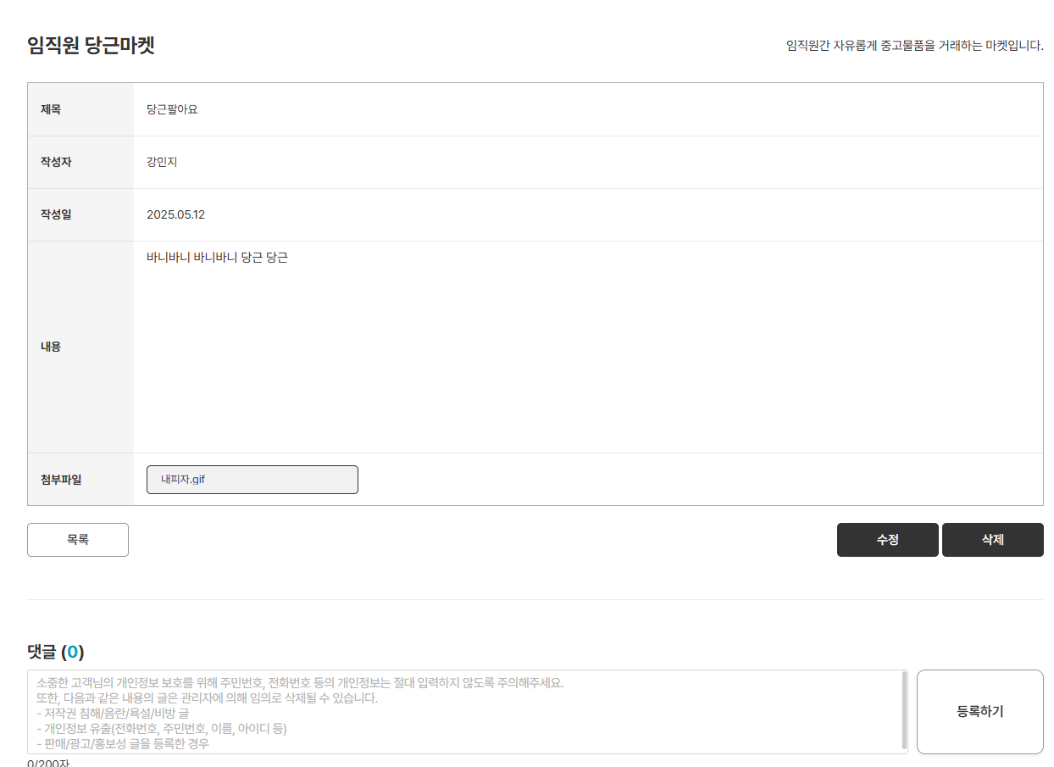 • OK
IT_PTO_09_02_04 |  |  | • 게시글에 등록된 댓글 확인 | • 댓글 등록 후 확인 | • OK

게시물 수정 숨김 삭제
게시물 수정/숨김/삭제 (IT_PTO_09_03)

작성자 | 작성일 | 수행자 | 수행일
김은별 | 2025.05.07 | 강민지 | 2025.05.12

테스트 대상 상세 (시나리오별 세부단계)
게시물상세 > 수정 > 내용수정 > 등록완료 > 게시물숨김(관리 권한자) > 게시물 확인 > 삭제 > 삭제완료 > 게시물 확인
테스트 시나리오 목적 :
팬타온 임직원마켓 게시글을 숨김처리하고 수정, 삭제한다.
가정 및 필요사항 :
운영사 > 팬타온 사용자 메뉴에서 사용자에게 임직원 관리자 권한 설정

시나리오 항목 CODE | 시나리오 화면경로 및 페이지 | 테스트 항목 | 테스트 사전 정보 및 입력 | 테스트 케이스 기대결과 | 실제결과 | 구분 또는 실패 여부
IT_PTO_09_03_01 | 팬타온 >임직원 마켓 | 게시글 상세 페이지 | • 팬타온 게시글 확인 | • 게시글 상세 조회 |  • OK
IT_PTO_09_03_02 |  | 게시글 수정 | • 수정할 정보 입력 - 작성자와 관리자만 수정 가능 | • 게시글 상세에서 [수정] 클릭 • 내용 수정 후 [수정하기] 클릭 | 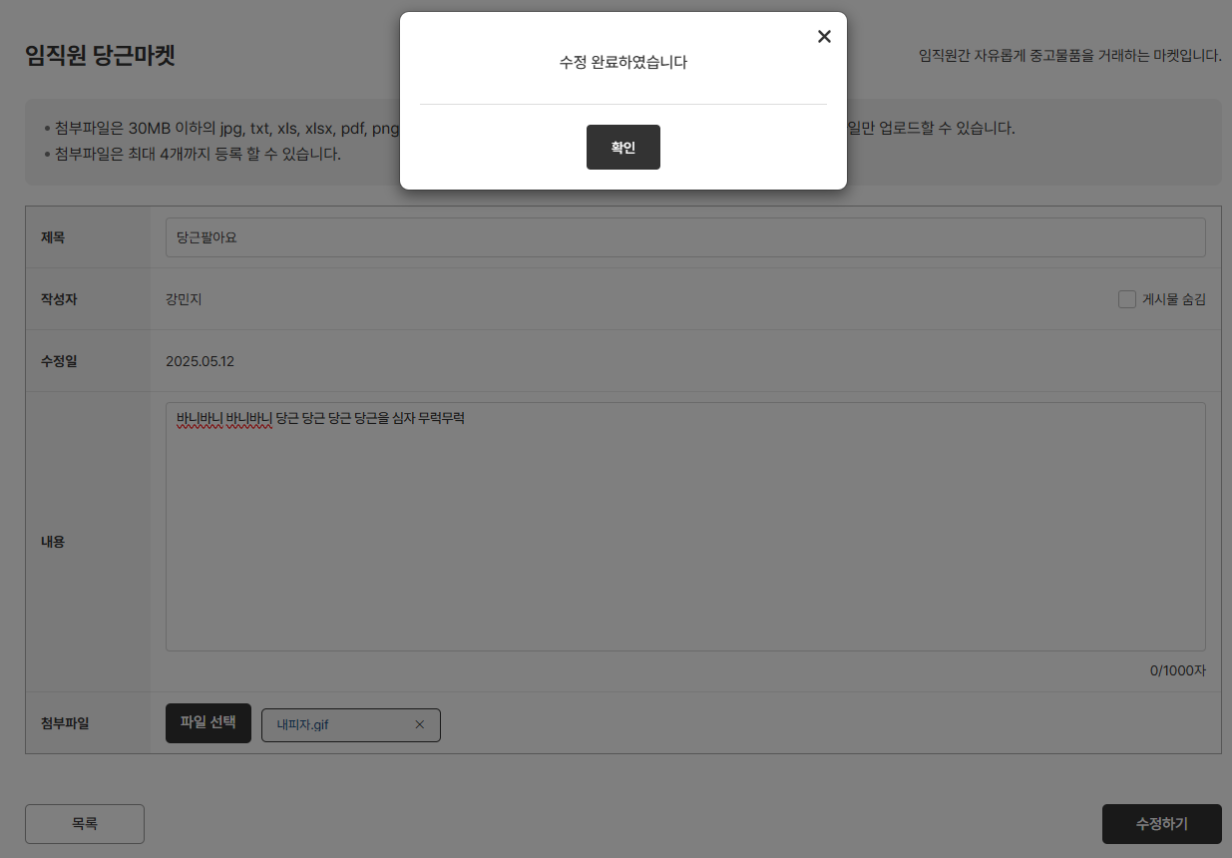 • OK • OK
IT_PTO_09_03_03 |  | 게시글 수정 | • 게시글 상세에서 수정 확인 | • 수정 게시글 상세 확인 | 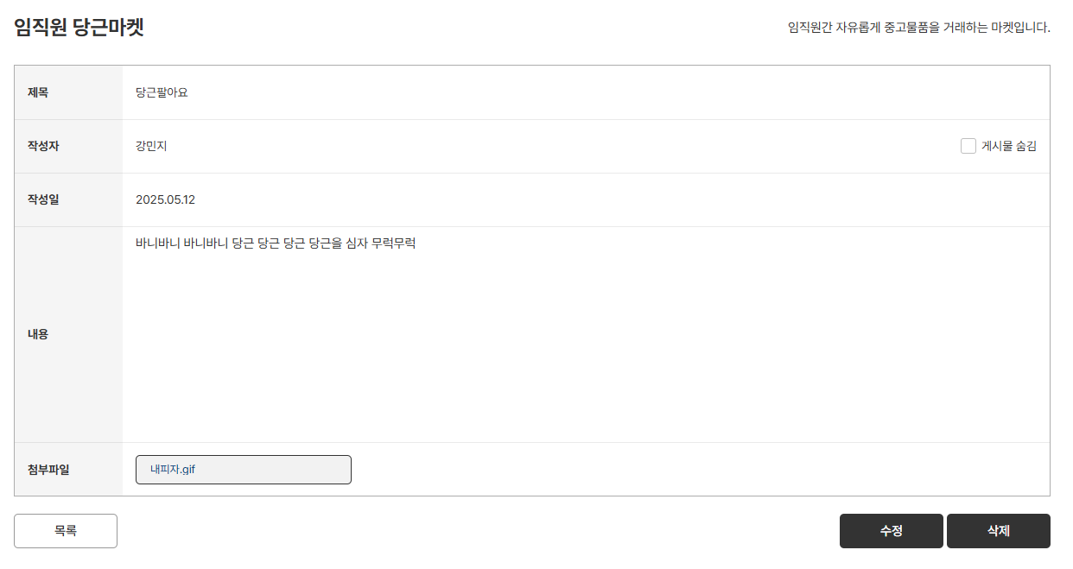 • OK
IT_PTO_09_03_04 |  | 게시글 숨김 처리 | • 게시글 수정 페이지에서 [게시물 숨김] 체크 - 임직원 관리자 권한은 숨김처리 가능 | • 게시물 숨김 체크 후 [수정하기] 클릭 • 게시물 상세에서 게시물 숨김 체크 확인 | 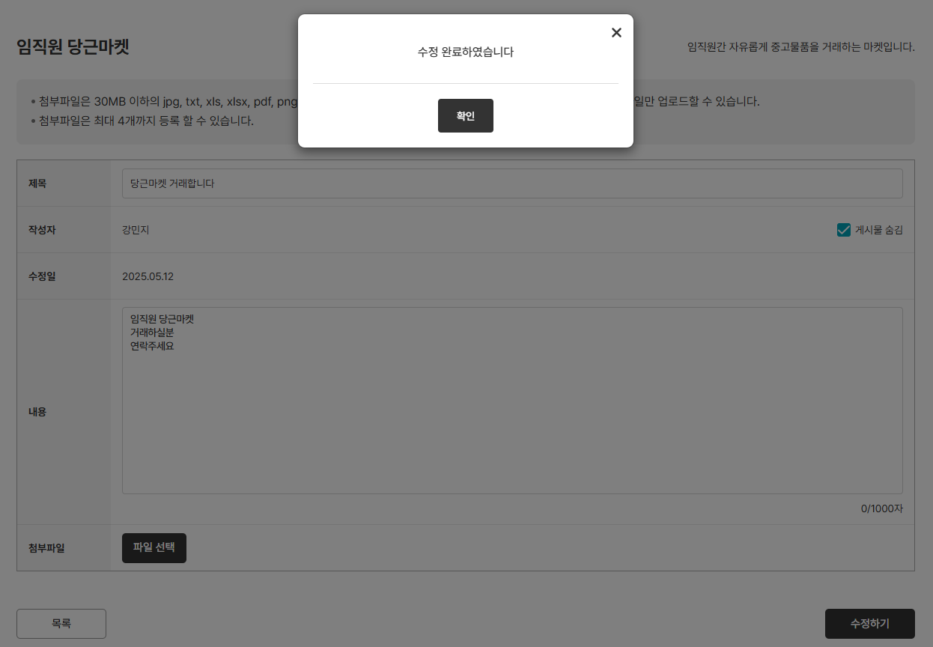  • OK • OK
IT_PTO_09_03_05 |  | 게시글 목록 | • 숨김 처리 게시물 목록 확인 | • 임직원 마켓 리스트에서 숨김 처리 확인 | • OK
IT_PTO_09_03_06 |  | 게시글 삭제 | • 게시글 상세에서 [삭제] 클릭 | • 목록에서 삭제 처리 확인 | 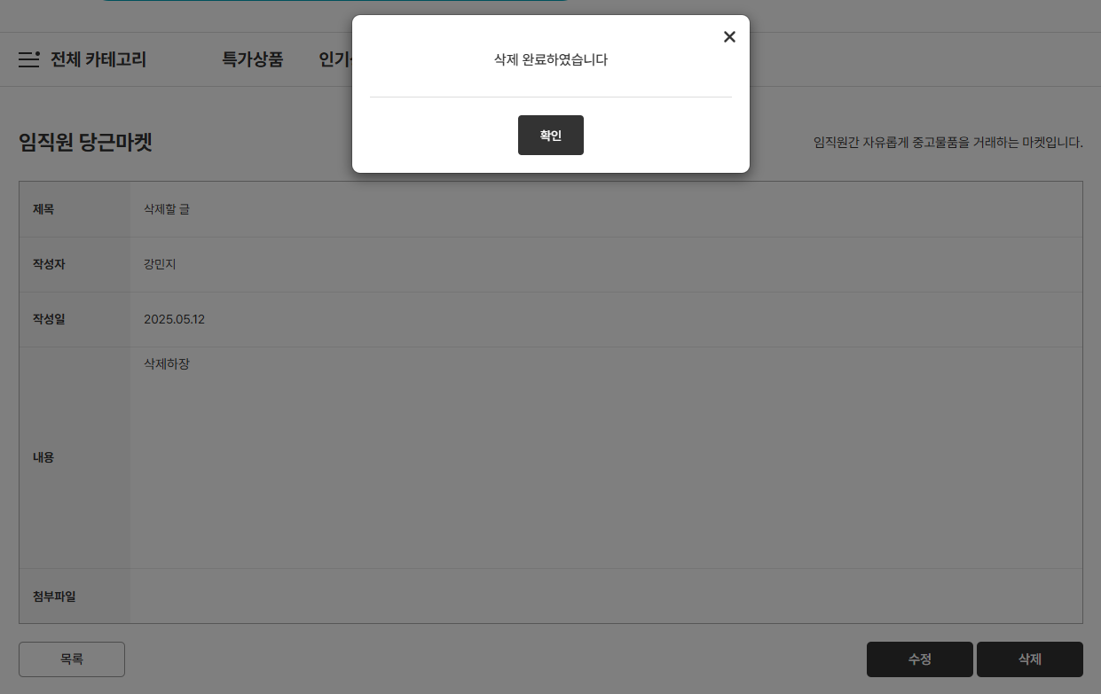 • OK

